Sheet1
第27回北九州市長杯
大会記念Tシャツ申込書

（後）
（前）
（後）
（前）
①
②
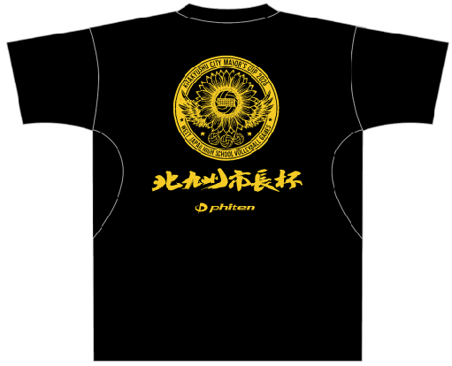
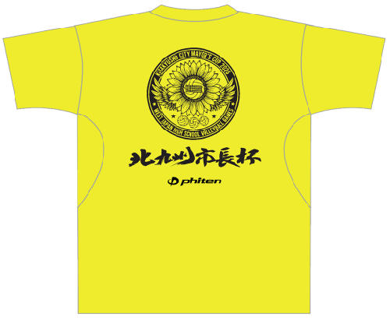

※ファイテンRAKUシャツ

 | ◆参考サイズ（ｃｍ） |  | ※男女兼用 |  | 素材：ポリエステル100％
 | サイズ | S | M | L | O | XO | 2XO
 | 胸囲 | 85～91 | 89～95 | 93～99 | 97～103 | 101～107 | 105～111
 | 身丈 | 65 | 67 | 69 | 71 | 73 | 75

※背面デザイン
注文締切： |  | 令和8年2月20日（金）
申込先： |  | E-mail：hana3son3@yahoo.co.jp ※画像添付でも可
 |  | お問合せ連絡先 【森山】：090-1677-4144
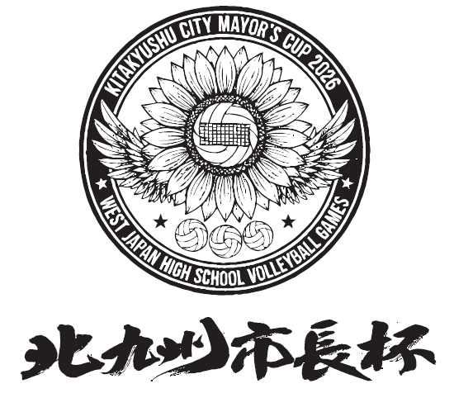
 |  | ※ご注文後、受付完了の返信をいたします。
 |  | ※オーダー商品の為ご締切日以降のサイズ変更、
 |  | またキャンセル、追加はできません。
商品受渡： |  | 令和8年3月17日（火）着で配送
 |  | ※送料一律1,000円。
 |  | （10枚以上注文の場合は送料無料。）
支払方法： |  | ご注文締切後ご請求書をお送りします。
 |  | 下記期日までにお振込みください。
 | 支払期日： | 令和8年3月13日（金）
 | 販売価格： | Tシャツ￥3,500（税込み）
※大会当日の記念Tシャツの販売はありません。
※締切日後のご注文はお受けできませんので期限内でご検討ください。
男 ・ 女
※大会終了後、個人情報につき申込書は破棄します。
学校名 |  |  |  |  |  | 代表者氏名
送り先住所 | 学校 ・ 自宅 |  | 〒
代表者携帯番号 | ※日中連絡が取れる番号 |  | （ ） |  |  |  |  | 領収書 | 必要 ・ 不要

Tシャツカラー×ロゴカラー |  |  |  | S | M | L | O | XO | 2XO | 合計枚数
①ブラック×Gイエロー |  |  |  |  |  |  |  |  |  | 0
②イエロー×ブラック |  |  |  |  |  |  |  |  |  | 0
円
3,500円 × |  | 0 |  | 枚 | 送料一律 1,000円 ※10枚以上は無料 |  | 0
合計 |  |  |  |  | 0 |  |  |  | 円

